Bon de commande
Bagues Emotional

Photo | Référence | EAN | Descriptif | Matière | Gravure | PPI (Prix Public) | PPI HT | Frais de port | Total HT | Total HT
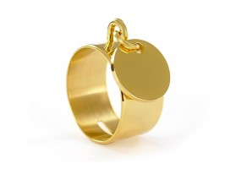 | RINGMED12-GOLD | 3663457066271 | Bague avec médaille personnalisable Matière de la bague : Acier inoxydable Couleur de la bague : Rhodié Taille de la bague : 48-68 Matière de la médaille : Acier inoxydable Couleur de la médaille : Rhodié Diamètre de la médaille : 12mm Médaille personnalisable Bijou livré avec son écrin et sa pochette griffée EMOTIONAL | Acier | Police : Droite, Script Ligne 1 : 10 car max | EUR 19.90 | EUR 16.58 | EUR 3.50 | EUR 20.08 | EUR 13.05
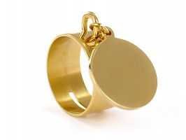 | RINGMED17-GOLD | 3663457067308 | Bague avec médaille personnalisable Matière de la bague : Acier inoxydable Couleur de la bague : Rhodié Taille de la bague : 48-68 Matière de la médaille : Acier inoxydable Couleur de la médaille : Rhodié Diamètre de la médaille : 17mm Médaille personnalisable Bijou livré avec son écrin et sa pochette griffée EMOTIONAL | Acier | Police : Droite, Script Ligne 1 : 10 car max Ligne 2 : 10 car max Ligne 3 : 10 car max | EUR 19.90 | EUR 16.58 | EUR 3.50 | EUR 20.08 | EUR 13.05
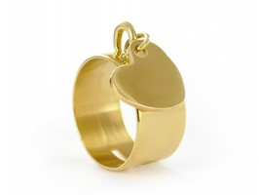 | RINGHRT12-GOLD | 3663457066288 | Bague avec coeur personnalisable Matière de la bague : Acier inoxydable Couleur de la bague : Rhodié Taille de la bague : 48-68 Matière du coeur : Acier inoxydable Couleur du coeur : Rhodié Diamètre du coeur : 12mm Coeur personnalisable Bijou livré avec son écrin et sa pochette griffée EMOTIONAL | Acier | Police : Droite, Script Ligne 1 : 10 car max | EUR 19.90 | EUR 16.58 | EUR 3.50 | EUR 20.08 | EUR 13.05
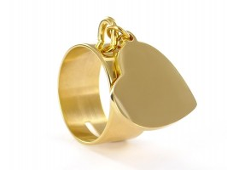 | RINGHRT17-GOLD | 3663457067261 | Bague avec coeur personnalisable Matière de la bague : Acier inoxydable Couleur de la bague : Rhodié Taille de la bague : 48-68 Matière du coeur : Acier inoxydable Couleur du coeur : Rhodié Diamètre du coeur : 17mm Coeur personnalisable Bijou livré avec son écrin et sa pochette griffée EMOTIONAL | Acier | Police : Droite, Script Ligne 1 : 10 car max Ligne 2 : 10 car max | EUR 19.90 | EUR 16.58 | EUR 3.50 | EUR 20.08 | EUR 13.05
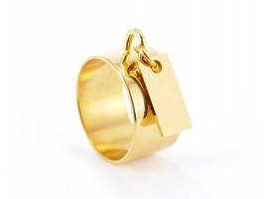 | RINGPLC13-GOLD | 3663457066479 | Bague avec plaque personnalisable Matière de la bague : Acier inoxydable Couleur de la bague : Doré Taille de la bague : 48-68 Matière de la médaille : Acier inoxydable Couleur de la plaque : Doré Taille de la plaque : 13mm Plaque personnalisable Bijou livré avec son écrin et sa pochette griffée EMOTIONAL | Acier | Police : Droite, Script Ligne 1 : 10 car max | EUR 19.90 | EUR 16.58 | EUR 3.50 | EUR 20.08 | EUR 13.05
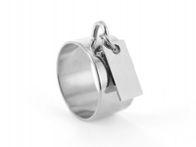 | RINGPLC13-RH | 3663457066462 | Bague avec plaque personnalisable Matière de la bague : Acier inoxydable Couleur de la bague : Rhodié Taille de la bague : 48-68 Matière de la médaille : Acier inoxydable Couleur de la plaque : Rhodié Taille de la plaque : 13mm Plaque personnalisable Bijou livré avec son écrin et sa pochette griffée EMOTIONAL | Acier | Police : Droite, Script Ligne 1 : 10 car max | EUR 19.90 | EUR 16.58 | EUR 3.50 | EUR 20.08 | EUR 13.05
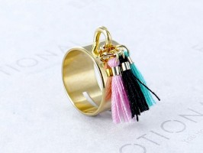 | RINGPOMX3-GOLD | 3663457067476 | Bague tube rehaussée de 3 pompons colorés Matière de la bague : Acier inoxydable Couleur de la bague : Doré Taille de la bague : 48-68 Bijou livré avec son écrin et sa pochette griffée EMOTIONAL | Acier | Pas de Gravure | EUR 29.90 | EUR 24.92 | EUR 3.50 | EUR 28.42 | EUR 18.47
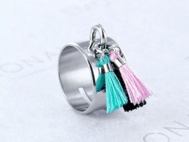 | RINGPOMX3-RH | 3663457067513 | Bague tube rehaussée de 3 pompons colorés Matière de la bague : Acier inoxydable Couleur de la bague : Rhodié Taille de la bague : 48-68 Bijou livré avec son écrin et sa pochette griffée EMOTIONAL | Acier | Pas de Gravure | EUR 29.90 | EUR 24.92 | EUR 3.50 | EUR 28.42 | EUR 18.47
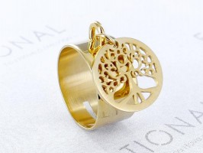 | RINGTREE16-GOLD | 3663457067551 | Bague acier arbre de vie Matière de la bague : Acier inoxydable Couleur de la bague : Doré Taille de la bague : 48-68 Matière du pendentif : Acier inoxydable Couleur du pendentif : Doré Diamètre du pendentif : 16mm Bijou livré avec son écrin et sa pochette griffée EMOTIONAL | Acier | Pas de Gravure | EUR 19.90 | EUR 16.58 | EUR 3.50 | EUR 20.08 | EUR 13.05
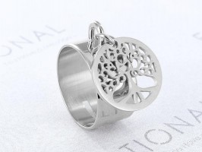 | RINGTREE16-RH | 3663457067582 | Bague acier arbre de vie Matière de la bague : Acier inoxydable Couleur de la bague : Rhodié Taille de la bague : 48-68 Matière du pendentif : Acier inoxydable Couleur du pendentif : Rhodié Diamètre du pendentif : 16mm Bijou livré avec son écrin et sa pochette griffée EMOTIONAL | Acier | Pas de Gravure | EUR 19.90 | EUR 16.58 | EUR 3.50 | EUR 20.08 | EUR 13.05
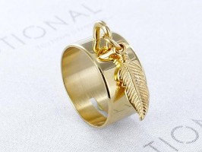 | RINGPLU15-GOLD | 3663457067605 | Bague acier plume Matière de la bague : Acier inoxydable Couleur de la bague : Doré Taille de la bague : 48-68 Matière du pendentif : Acier inoxydable Couleur du pendentif : Doré Taille du pendentif : 15mm Bijou livré avec son écrin et sa pochette griffée EMOTIONAL | Acier | Pas de Gravure | EUR 19.90 | EUR 16.58 | EUR 3.50 | EUR 20.08 | EUR 13.05
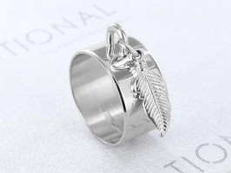 | RINGPLU15-RH | 3663457067612 | Bague acier plume Matière de la bague : Acier inoxydable Couleur de la bague : Rhodié Taille de la bague : 48-68 Matière du pendentif : Acier inoxydable Couleur du pendentif : Rhodié Taille du pendentif : 15mm Bijou livré avec son écrin et sa pochette griffée EMOTIONAL | Acier | Pas de Gravure | EUR 19.90 | EUR 16.58 | EUR 3.50 | EUR 20.08 | EUR 13.05

